Sheet1
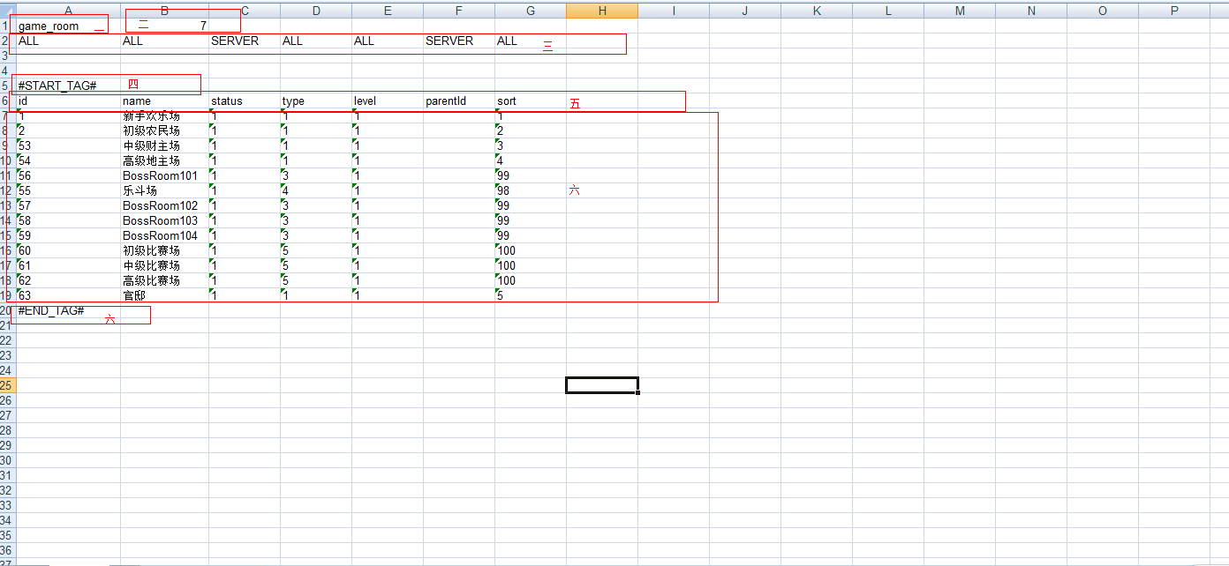
config.properties配置说明
jdbc.url | 数据库连接信息
excel_directory | excel文档目录
client_json_directory | 客户端静态文件生成目录
server_sql_directory | sql生成目录

xx.bat执行文件说明
导出服务器SQL.bat | 将数据从excel文档导出服务端sql文件
导出客户JSON.bat | 将数据excel文档导出客户端json文件
导入服务器数据库.bat | 将数据从excel文档直接导入到数据库中

EXCEL文档书写规格
以下为一个完整的配置表应该具有的内容
一、为数据库的表名
二、数据字段数，即数据的列数
三、各字段的配置属性，标识为“ALL”的列，既会生成前端静态文件，也会导入到后端数据库中，标识为“SERVER”的，则只会导入到数据库中，不会生成到前端静态文件中
四、数据开始标识，“#START_TAG#”,程序将从该标识行开始的下一行读取数据。
五、每一列在数据库中代表的字段名称
六、数据区域
七、数据结束标识，“#END_TAG#”,程序将在读到该标识后，停止读取数据。

注意事项：1、第一行和第二行不允许有间隔，这2行是写死的配置行，
2、数据区域（四、五、六）与配置行（一、二）之间不需要相邻，可以在中间写些注释说明的内容
3、若想让程序跳过某个sheel，请将该sheel第一行留空，或在第一行第一列写入跳过标识"#PASS_TAG#"

